关系图
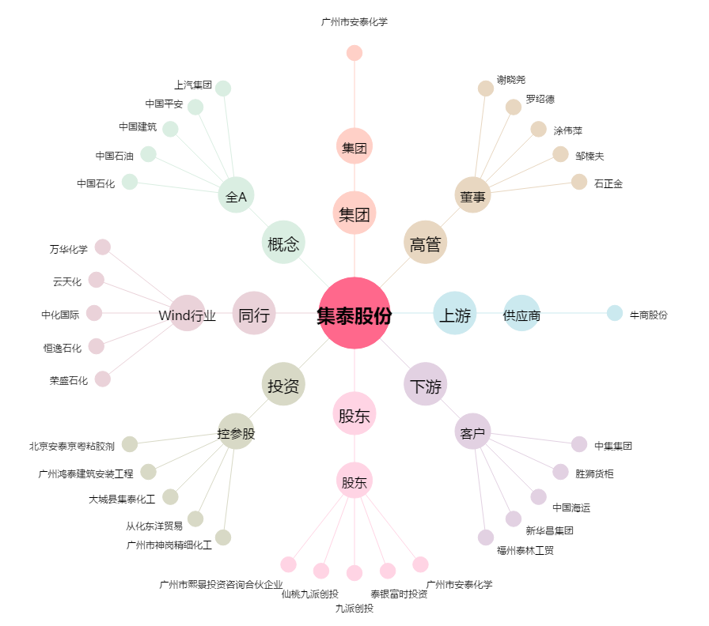
集泰股份[002909.SZ] - 关系概览图

